ศทบ.01
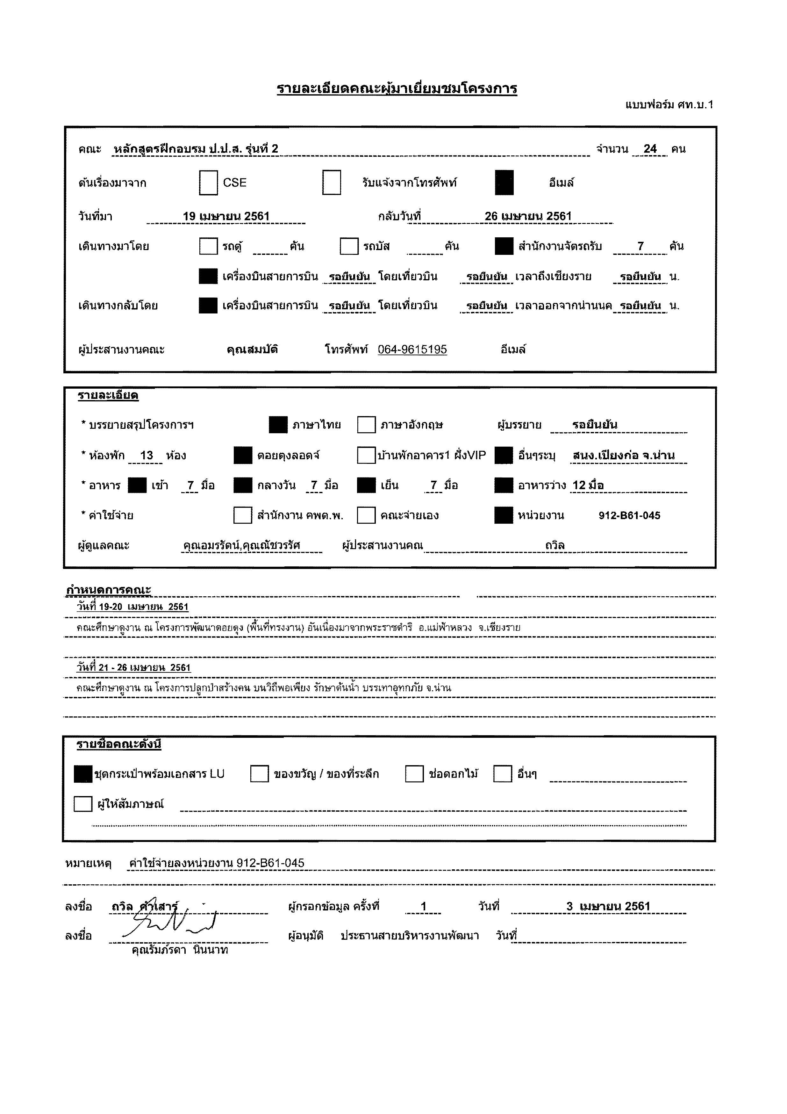

กำหนดการ
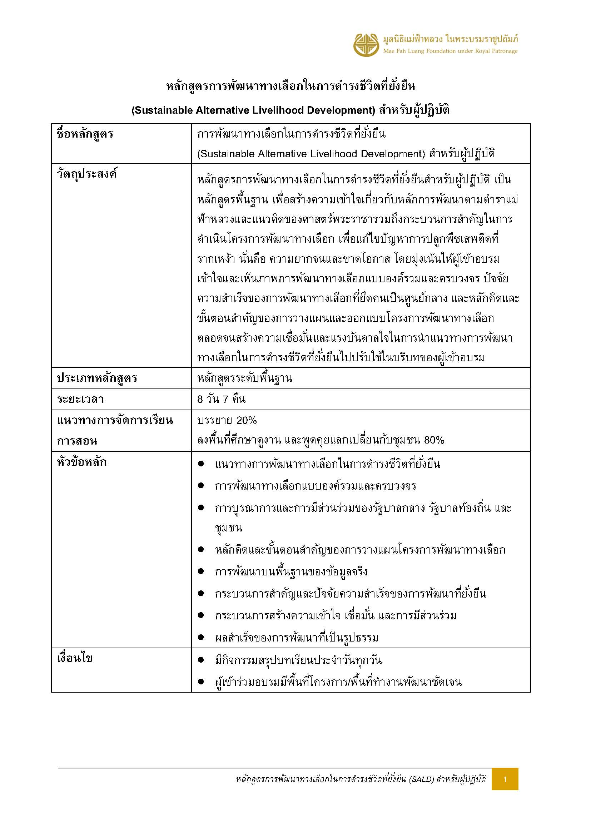
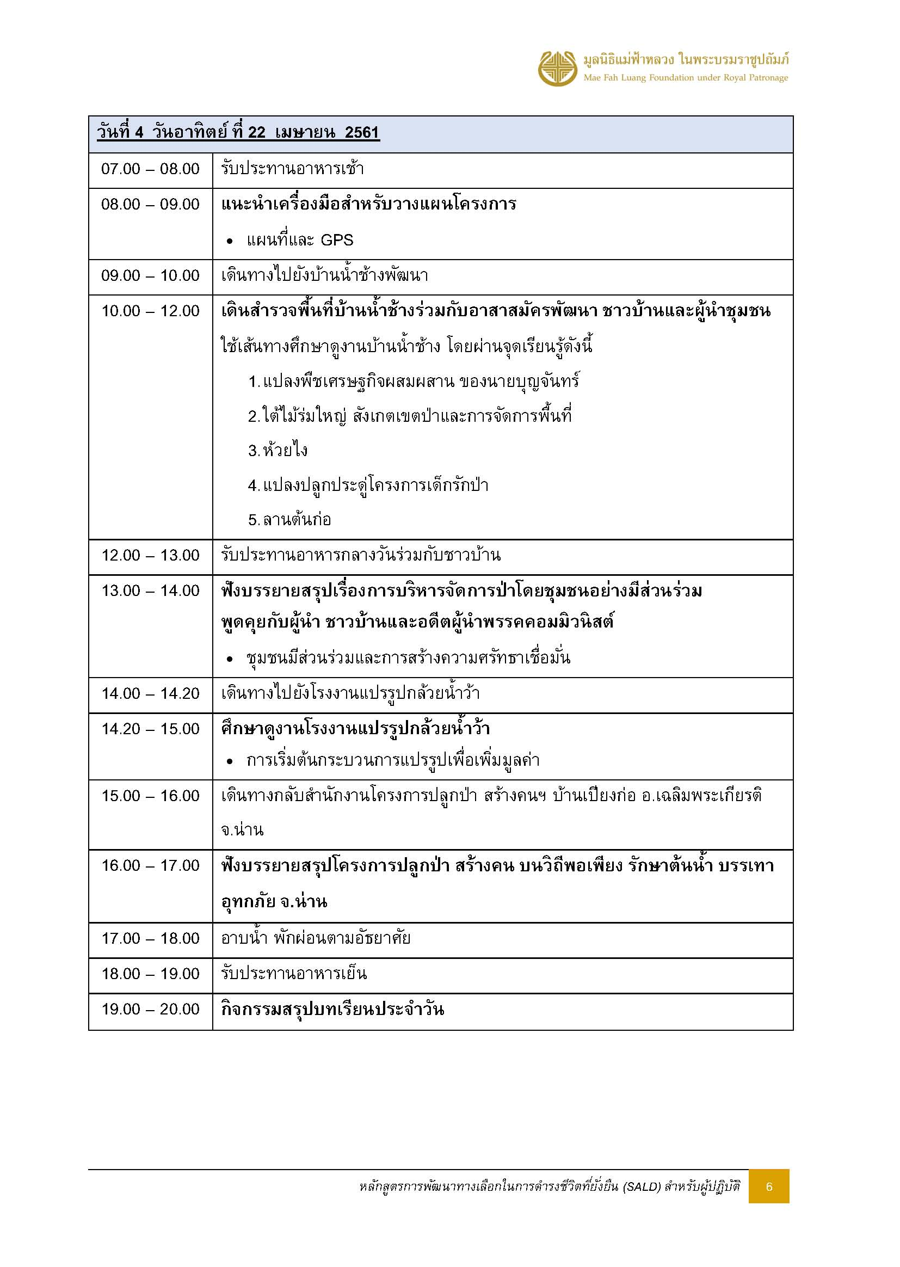
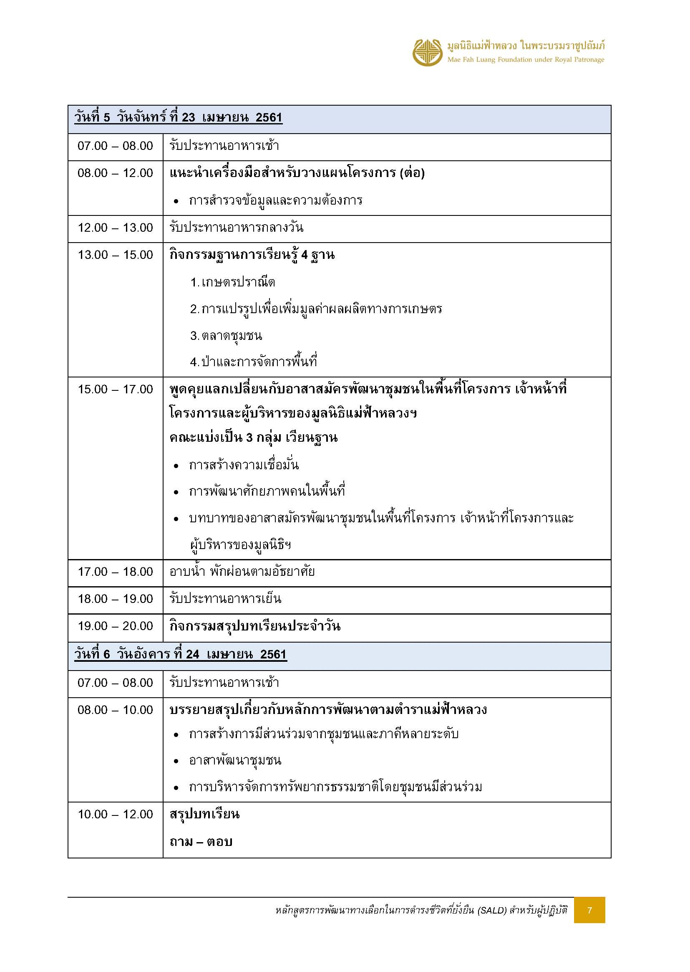
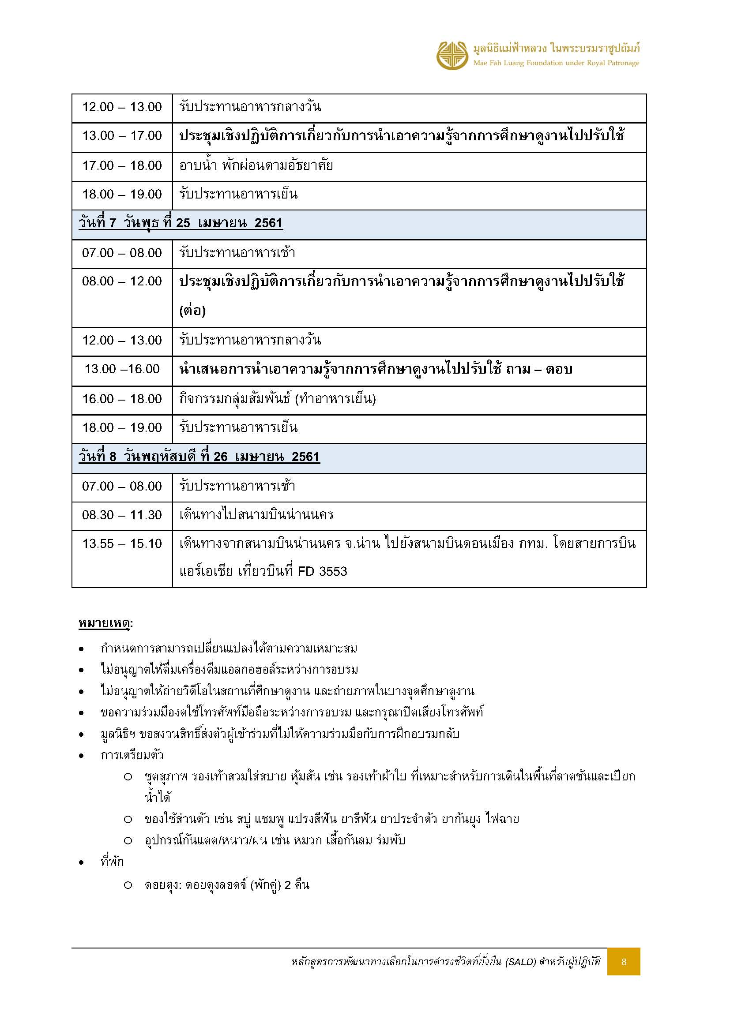


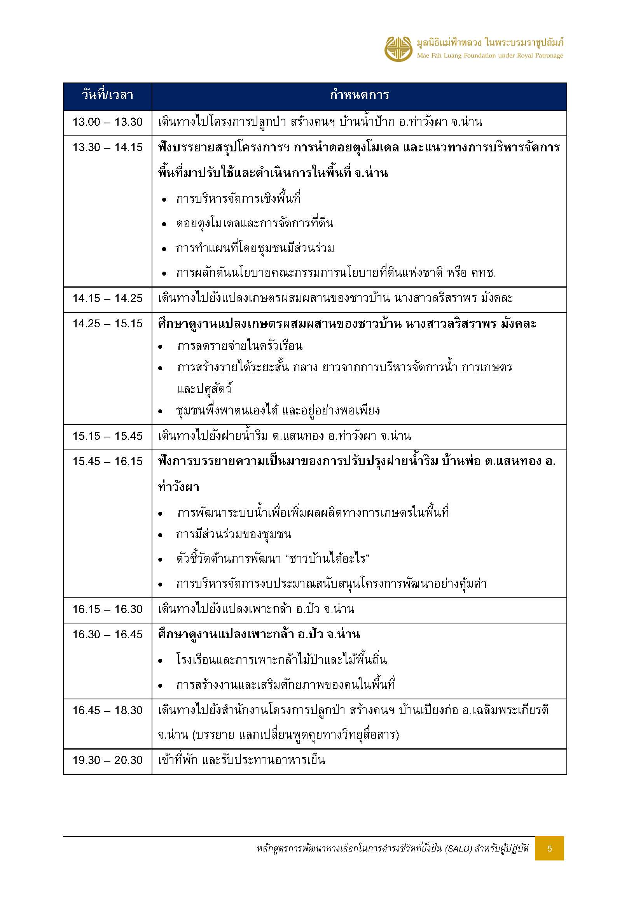

ที่พักคณะ_บ้านหลังใหญ่
คณะหลักสูตรฝึกอบรม ปป.ส. รุ่นที่2
(หลักสูตรการพัฒนาทางเลือกในการดำรงชีวิตที่ยั่งยืน (SALD) สำหรับผู้ปฏิบัติ) จำนวน 24 ท่าน
เข้าพัก สำนักงานโครงการปลูกป่าสร้างคนฯ บ้านเปียงก่อ ตำบลขุนน่าน ตำบลเฉลิมพระเกียรติ จังหวัดน่าน
วันที่ 21 - 26 เมษายน 2561

บ้านกิ่วจันทร์
 | ลำดับ | รายชื่อ | หมายเหตุ
 | 1 | นางวนิดา จันทร์เล็ก | ฟูก
 | 2 | ว่าที่ร้อยตรีหญิงสรินทร โมฬีพันธ์ | ฟูก
 | 3 | นางสาวศศิวรี พิริยบัณฑิตสกุล | ฟูก
 | 4 | นางสาวนันทกาล แสนพันธ์ | ฟูก
 | 5 | นางสาวสุกันยา ใหญ่วงศ์ | ฟูกเสริม
 | 6 |  | ฟูกเสริม


บ้านน้ำรี
 | ลำดับ | รายชื่อ | หมายเหตุ
 | 1 | นางมนัญญา ไวอัมภา | เตียง
 | 2 | นางสาวสุวรรณา ว่องวาณิช | เตียง
 | 3 | นางสาวคำเพียร พิมมะเสน | ฟูกเสริม
 | 4 | นางสาวเปรียบเดือน ประเสริฐศักดิ์ | ฟูกเสริม


บ้านน้ำช้าง
 | ลำดับ | รายชื่อ | หมายเหตุ
 | 1 | นางสาวนันทิยา ดอกประโคน | เตียง
 | 2 | นางสาวจิราพร สงวนคำ | เตียง
 | 3 | นางสาวธัญสินี วรรณพงศ์ | ฟูกเสริม
 | 4 | นางนภาพรรณ ลิ้มชัยกิจ | ฟูกเสริม
 | 5 | นางสาววิมลรัตน์ บุญโชคชัย | ฟูกเสริม


บ้านเปียงก่อ
 | ลำดับ | รายชื่อ | หมายเหตุ
 | 1 | นายอดุลย์ งามผิว | ฟูก
 | 2 | นายทรงรัฐ รสสุคนธ์ | ฟูก
 | 3 | นายวิเชียร เกตุนวม | ฟูก
 | 4 | นายสมัชชา สายวงศ์ | ฟูก
 | 5 | ว่าที่ร้อยเอกพฒนดล พลเยี่ยม | ฟูกเสริม
 | 6 |  | ฟูกเสริม


บ้านบวกหญ้า
 | ลำดับ | รายชื่อ | หมายเหตุ
 | 1 | นางนฤมล ช่วงรังษี


บ้านห้วยกานต์
 | ลำดับ | รายชื่อ | หมายเหตุ
 | 1 | นายสุรศักดิ์ บุญคง | ฟูก
 | 2 | นายกุลบัณฑิต สุทธรัตนเศรษฐ | ฟูก
 | 3 | นายขจรศักดิ์ เอกอนงค์ | ฟูก
 | 4 | นายณัฐภูมิ สบายใจ | ฟูก
 | 5 | นายเทพพันธ์ กุลพันธ์ | ฟูกเสริม
 | 6 |  | ฟูกเสริม

ที่พักทีมงาน_บ้านริมน้ำ
ทีมงานคณะหลักสูตรฝึกอบรม ปป.ส. รุ่นที่2
(หลักสูตรการพัฒนาทางเลือกในการดำรงชีวิตที่ยั่งยืน (SALD) สำหรับผู้ปฏิบัติ) จำนวน 24 ท่าน
เข้าพัก สำนักงานโครงการปลูกป่าสร้างคนฯ บ้านเปียงก่อ ตำบลขุนน่าน ตำบลเฉลิมพระเกียรติ จังหวัดน่าน
วันที่ 21 - 26 เมษายน 2561

บ้านยางนา

 | ลำดับ | รายชื่อ | หมายเหตุ
 | 1 | คุณณรงค์ อภิชัย
 | 2


บ้านประดู่

 | ลำดับ | รายชื่อ | หมายเหตุ
 | 1
 | 2
 | 3


บ้านพระเจ้าห้าพระองค์

 | ลำดับ | รายชื่อ | หมายเหตุ
 | 1 | คุณสลักจิต (พี่จอย)
 | 2 | คุณแอนเดรีย
 | 3

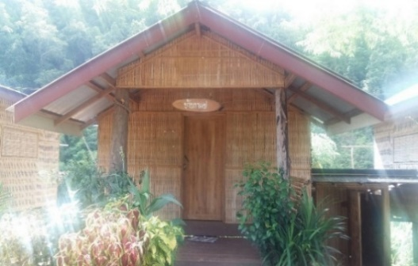
บ้านกาแฟ

 | ลำดับ | รายชื่อ | หมายเหตุ
 | 1 | คุณวราภรณ์ (พี่พร)
 | 2 | คุณวิสิษฐ์อร (พี่ไหม)
 | 3

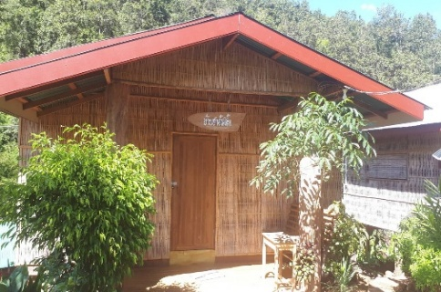
บ้านชาอัสสัม
 | ลำดับ | รายชื่อ | หมายเหตุ
 | 1 | คุณสุดารัตน์ (พี่ดา)
 | 2 | คุณวรัมพร (น้องนุ่น)
 | 3 | คุณณัฐภัทร (พี่เอม)
 | 4
 | 5 |  | ฟูกเสริม
 | 6 |  | ฟูกเสริม

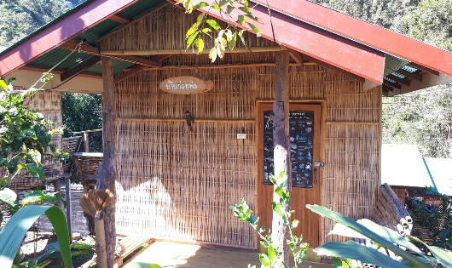
บ้านก่อหม่น

 | ลำดับ | รายชื่อ | หมายเหตุ
 | 1 | คุณวันวินัย (ไตเติ้ล)
 | 2 | คุณอนันตชัย (พี่ชัย)
 | 3

